상품제안서
월간 플래너 16절 / 260*190 (기성) | 상품코드: S24161

 |  |  |  |  |  |  | 02-713-8555 | www.synergygift.co.kr
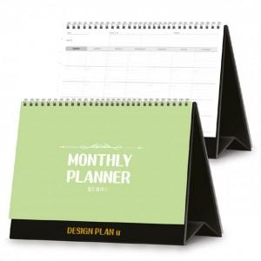

【상세/제작정보】

【인쇄/포장옵션】 | 금박, 은박 / OPP(비닐)

【공급단가】 | 수량 | 100~ | 500~ | 1,000~ | 3,000~ | 5,000~
*VAT별도 | 단가 | 5,530원 | 2,050원 | 1,500원 | 1,300원 | 1,100원

【상품 URL】 | https://www.synergygift.co.kr:443/src/goods_detail.php?gdno=24161

